バッグ用
簡易デザイン無料作成 ヒアリングシート

 | STEP1 印刷したい文字を入力してください
 |  | ① 1行目 | 文字の大きさ

 |  | ② 2行目 | 文字の大きさ

 |  | ③ 3行目 | 文字の大きさ

 | STEP2 印刷フォントを選択して下さい
 |  | 選択してください

 | STEP3 印刷色を選択して下さい
 |  | 選択してください

 |  | ※本体色と印刷色の組み合わせによっては印刷が見えにくくなります。ご注意ください。
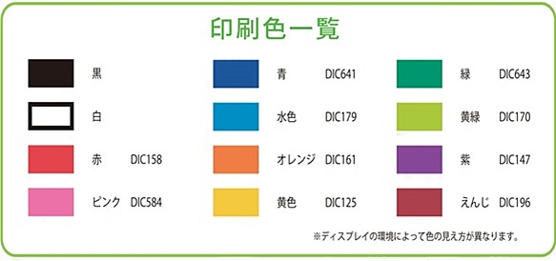

 | STEP4 ロゴマークの使用の有無を選択して下さい
 |  | 選択してください

 |  | ロゴの位置

 |  | ロゴマークの使用をご希望のお客様はイラストレーターかフォトショップにてデータをご支給下さい。
 |  | その他のデータ形式の場合、データによってはデザイン料が発生する可能性もございます。
 |  | 【例】エクセル・ワード（別途料金3000円）

 |  | ※フルカラー、濃淡、グラデーションで表現されているロゴは使用することができません。
 |  | ※画像の解像度が低く修正が難しい場合や、印刷サイズに収めると潰れてしまう複雑なロゴは
 |  | お受けできない場合がございます。

